Sheet1
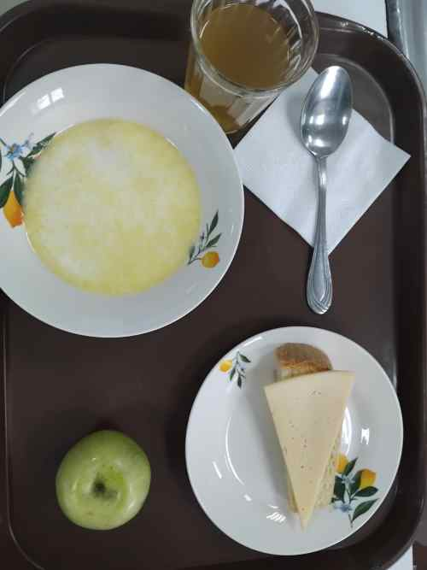
Школа | МБОУ Большекирсановская сош имени Героя Советского Союза Хайло В.А. |  |  | Отд./корп |  |  |  | День | 2024-03-19

Прием пищи | Раздел | № рец. | Блюдо | Выход, г | Цена | Калорийность | Белки | Жиры | Углеводы
Завтрак | гор.блюдо | 92 | каша молочная рисовая | 180.00 | 18.69 | 178.55 | 5.18 | 6.10 | 27.46
 | гор.напиток | 349 | компот из смеси сухофруктов | 180.00 | 3.69 | 119.52 | 0.60 | 0.08 | 28.81
 | хлеб | н | хлеб пшеничный | 40.00 | 2.75 | 92.00 | 3.04 | 0.32 | 18.80
 |  | 15 | сыр порциями | 20.00 | 16.96 | 72.00 | 4.64 | 5.90 | 0.00
 |  | 338 | фрукты (яблоко) | 100.00 | 8.00 | 47.00 | 0.40 | 0.40 | 9.80

Завтрак 2 | фрукты

Обед | закуска
 | 1 блюдо |  | .
 | 2 блюдо
 | гарнир
 | сладкое
 | хлеб бел.
 | хлеб черн.

 |  |  |  | 520.00 | 50.09 | 509.07 | 13.85 | 12.80 | 84.87

